Hoja1
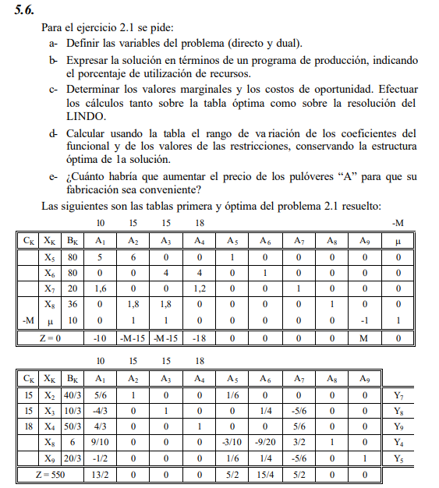

 |  |  |  |  |  |  | X5 | 5X1 + | 6*X2 |  |  | <= | 80 | Hs Maq 1
 |  |  |  |  |  |  | X6 |  |  | 4*X3 + | 4*X4 | <= | 80 | Hs Maq 2
 |  |  |  |  |  |  | X7 | 1,6*X1 + |  |  | 1,2*X4 | <= | 20 | Lana mejorada
 |  |  |  |  |  |  | X8 |  | 1,8*X2 + | 1,8*X3 |  | <= | 36 | Lana normal
 |  |  |  |  |  |  | X9 |  | X2 + | X3 |  | >= | 10 | Dem min

 |  |  |  |  |  |  |  | Z = 10*X1 + 15*X2 + 15*X3 + 18*X4

 |  |  |  |  |  |  |  | X1: cantidad de pull A |  |  |  |  | Y6: costo de oportudidad de pull A |  | Cto de op. --> cuanto empeora el funcional si obligo a producir una unidad del producto
 |  |  |  |  |  |  |  | X2: idem B en Maq 1 |  |  |  |  | Y7 idem
 |  |  |  |  |  |  |  | X3: idem B en Maq 2 |  |  |  |  | Y8 idem
 |  |  |  |  |  |  |  | X4: pull C |  |  |  |  | Y9 idem
 |  |  |  |  |  |  |  | X5: sobr de Hs Maq1 |  |  |  |  | Y1: VM de las Hs Maq 1 |  | VM --> cuánto mejoraría el funcional si tenemos una unidad más del recurso asociado (<=)
 |  |  |  |  |  |  |  | X6 sobr de Hs Maq2 |  |  |  |  | Y2 VM de las Hs Maq 2
 |  |  |  |  |  |  |  | X7: sobr lana mejorada |  |  |  |  | Y3: VM de la lana mejorada
 |  |  |  |  |  |  |  | X8 sobre lana normal |  |  |  |  | Y4 VM de lana normal
 |  |  |  |  |  |  |  | X9: cuantas pull B se hicieron por encima de la demanda mínima |  |  |  |  | Y5: VM de la demanda / costo de oportunidad encubierto
 |  |  |  |  |  |  |  |  |  |  |  |  |  |  | VM --> cuánto mejoraría el funcional si relajamos en una unidad el límite asociado (>=)

 | Directo
 |  |  |  | 10 | 15 | 15 | 18
 | C | K | B | A1 | A2 | A3 | A4 | A5 | A6 | A7 | A8 | A9
 | 15 | X2 | 13.333333333 | 0.83333333333 | 1 | 0 | 0 | 0.16666666667 | 0 | 0 | 0 | 0
 | 15 | X3 | 3.3333333333 | -1.3333333333 | 0 | 1 | 0 | 0 | 0.25 | -0.83333333333 | 0 | 0
 | 18 | X4 | 16.666666667 | 1.3333333333 | 0 | 0 | 1 | 0 | 0 | 0.83333333333 | 0 | 0
 |  | X8 | 6 | 0.9 | 0 | 0 | 0 | -0.3 | -0.45 | 1.5 | 1 | 1
 |  | X9 | 6.6666666667 | -0.5 | 0 | 0 | 0 | 0.16666666667 | -0.25 | -0.83333333333 | 0 | 0
 |  | Z = | 550 | 6.5 | 0 | 0 | 0 | 2.5 | 3.75 | 2.5 | 0 | 0
 |  |  |  | Costo de op |  |  |  | VM
 |  |  |  | Reduced Cost |  |  |  | Dual price

 | En un problema de MAX --> la solución óptima se mantinene mientras todos los Zj-Cj >= 0

 | C1 ≤ 16.5 |  |  |  | 15 * ⅚ + 15 * (-4/3) + C4 * 4/3 - 10 ≥ 0 |  |  | C4 ≥ 13.125
 | C2 ≥ 7.2 |  |  |  | 15*(-5/6) + C4 *5/6 ≥ |  |  | C4 >= 15
 | 0 ≤ C3 ≤ 18 |  |  |  |  |  |  | -12.5
 | C4 >= 15 |  |  |  |  |  |  | 15

 | e- C1 >= 16,5 para que sea conveniente fabricar A

Dual
 |  |  | 80 | 80 | 20 | 36 | -10
C | K | B | A1 | A2 | A3 | A4 | A5 | A6 | A7 | A8 | A9
80 | Y1 | 2.5 | 1 | 0 | 0 | 0.3 | -0.16666666667 | 0 | -0.16666666667 | 0 | 0
80 | Y2 | 3.75 | 0 | 1 | 0 | 0.45 | -0.25 | 0 | 0 | -0.25 | 0
20 | Y3 | 2.5 | 0 | 0 | 1 | -1.5 | 0.83333333333 | 0 | 0 | 0.83333333333 | -0.83333333333
0 | Y6 | 6.5 | 0 | 0 | 0 | -0.9 | 0.5 | 1 | -0.83333333333 | 1.3333333333 | -1.3333333333
 | Z = | 550 | 0 | 0 | 0 | -6 | -6.6666666667 | 0 | -13.333333333 | -3.3333333333 | -16.666666667
 |  |  | Slack |  |  |  |  | Valor de producción
En un problema de MIN --> la solución óptima se mantinene mientras todos los Zj-Cj <= 0

 |  |  |  |  |  |  | Y6: costo de oportudidad de pull A
 |  |  |  |  |  |  | Y7 idem
40 ≤ b1 ≤ 100 |  |  |  |  |  |  | Y8 idem
200/3 ≤ b2 ≤ 280/3 |  |  |  |  |  |  | Y9 idem
16 ≤ b3 ≤ 24 |  |  |  |  |  |  | Y1: VM de las Hs Maq 1
b4 ≥ 30 |  |  |  |  |  |  | Y2 VM de las Hs Maq 2
b5 ≥ -50/3 |  |  |  |  |  |  | Y3: VM de la lana mejorada
 |  |  |  |  |  |  | Y4 VM de lana normal
 |  |  |  |  |  |  | Y5: VM de la demanda / costo de oportunidad encubierto

